Лист1
ООО «НикеПласт»
620085 г.Екатеринбург, ул.Титова, д.29 оф.1 ИНН:6674346800 КПП:667401001 р/с: 40702810562400000130 в ОАО «УБРиР» к/с:30101810900000000795 БИК:046577795, E-mail: info@nikeplast.ru, www.nikeplast.ru, Тел.: (343) 287-04-05, 219-79-73

Детский спортивный комплекс
Домашний |  | для улицы (Дачный)
Наименование | Цена, руб | Наименование | Цена, руб
ДСК Пионер | 7,137 | ДСК "Пионер-Юла" (без подвески) | 7,782
ДСК Пионер А | 6,707 | ДСК "Пионер-Дачный" мини (без подвески) | 11,451
ДСК Пионер 1 | 6,169 | ДСК "Пионер-Дачный" (без подвески) | 16,249
ДСК Пионер 2 | 12,365 | ДСК "Пионер-Морячок" (без подвески) | 22,552
ДСК Пионер 3 | 9,139 | ДСК "Пионер-Морячок пластик пол" (без подвески) | 23,628
ДСК Пионер С1н | 5,470 | ДСК "ПИОНЕР-Вираж" (без подвески) | 13,910
ДСК Пионер С2н | 5,867 | ДСК "ПИОНЕР-Вираж Плюс" (без подвески) | 18,950
ДСК Пионер С3С | 9,616 | ДСК "ПИОНЕР-Вираж Юнга" (без подвески) | 24,420
ДСК Пионер С3Л | 8,541 | ДСК "ПИОНЕР-Вираж Юнга пластик пол" (без подвески) | 25,496
ДСК Пионер С4С | 11,364 | Подвес качели веревочной | 699
ДСК Пионер С4Л | 10,288 | Подвес качели ЦК | 2,070
ДСК Пионер 8 | 10,913 | Подвес качели ТК | 2,594
ДСК Пионер 8Л | 9,838 | Подвес качели ТК-2 | 3,347
ДСК Пионер 9 | 13,574 | Подвес качели "Пионер-Дуэт" | 7,909
ДСК Пионер 9Л | 12,499 | Подвес качели "ЦК" пластик | 2,433
ДСК Пионер С1Л | 6,001 | Подвес качели "ТК" пластик | 2,950
ДСК Пионер 4 | 4,301 | Подвес качели "ТК-2" пластик | 3,696
 |  | Подвес качели "Дуэт" пластик | 8,628
ДСК Пионер 5 | 4,301 | Качель Дачная "ПИОНЕР" ЦК | 6,317
ДСК Пионер 7 | 5,107 | Качель Дачная "ПИОНЕР" ТК | 6,633
СК Пионер С м | 8,413 | Качель Дачная "ПИОНЕР" ТК-2 | 7,352
СК Пионер С м с распор. | 8,870 | Качель Дачная "ПИОНЕР ДУЭТ" | 12,009
Шведская стенка "Пионер-См" | 5,148 | Спираль | 4,744
СК Пионер КС м | 10,416 | Турник уличный 1-ый | 5,188
СК Пионер КС м c распор. | 10,873 | Турник уличный 2-ой | 7,930
Навес для штанги | 1,801 | Турник уличный 3-ой | 10,685
Навес для пресса | 2,419 | Щит баскетбольный для Дачника | 833
Навес для пресса комбинированный | 3,394 | Щит баскетбольный для Качели | 739
Скамья для жима | 3,595 | Щит баскетбольный для ДСК | 647
СК Пионер Н | 8,635 | Кольца 10мм | 329
ДСК Пионер Н1 | 8,944 | Лестница веревочная 10мм | 551
Скамья атл.с опорой д/штанги | 6,720 | Лестница комбинированная цепная 3 ряд. | 4,032
Опора для штанги | 2,796 | Лестница комбинированная цепная 5 ряд. | 6,048
Скамья атлетическая | 4,032 | ДСК "ПИОНЕР-Горка" (подставка под горку) | 5,537
ДСК Пионер Малыш | 7,795 | Скат горки 3м (стеклопластик) | 12,365
Турник настенный Пионер | 2,937 | Скат горки 2,2м (стеклопластик) | 10,080
Турник настенный Пионер 1 | 2,937 | Горка 3м (Россия) | 10,080
Турник настенный Пионер 2 | 1,357 | Навес для горки к "ДАЧНИКУ" | 2,056
Турник настенный Пионер 3 | 1,539 | Мешок для игрушек | 430
Скалодром | 4,973 | Примечание: Все ДСК с покрытием ступенек ПВХ дороже на 300 руб. ДСК "ПИОНЕР-Малыш" с ПВХ дороже на 600 руб. ДСК "ПИОНЕР С4С" и "ПИОНЕР С4Л"с покрытием ступенек ПВХ дороже на 300 руб.
Турник уличный 2-ой | -
Турник уличный 3-ой | -
Стойка с сеткой | 4,502
Стойка выносная | 1,478
Сетка для лазанья | 3,024
0 | -
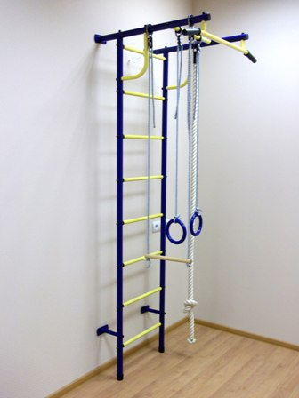
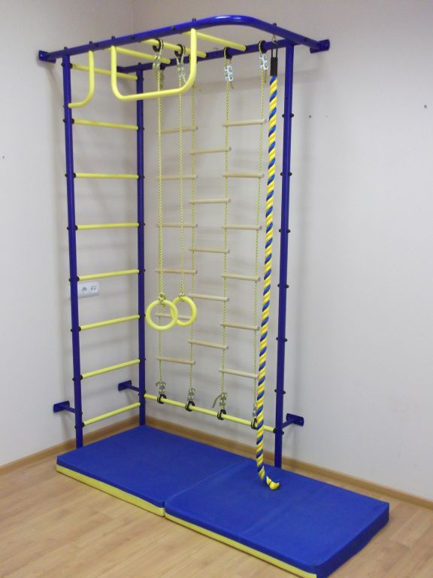
Турник-брусья | 907
Канат | 672
Кольца | 309
Кольца 10мм | 343
Лестница веревочная | 410
Лестница веревочная 10мм | 564
Трапеция | 202
Трапеция 10мм | 269
Тарзанка | 309
Тарзанка 10мм | 390
Качель мягкая | 578
Качель деревянная | 699
Щит баскетбольный | 739
Мат спортивный 0,6 х 1,20 м (складной) | 1,169
Мат спортивный 0,8 х 0,8 м | 1,116
Мат для ДСК Пионер 0,8 х 1,20 м (складной) | 1,653
Мат для ДСК Пионер Н1 0,95 х 0,95 м | 1,613
Мат для Малыша 1,30 х 1,40 м | 2,554

ООО «НикеПласт»
620085 г.Екатеринбург, ул.Титова, д.29 оф.1 ИНН:6674346800 КПП:667401001 р/с: 40702810562400000130 в ОАО «УБРиР» к/с:30101810900000000795 БИК:046577795, E-mail: info@nikeplast.ru, www.nikeplast.ru, Тел.: (343) 287-04-05, 219-79-73

Спортивный городок для улицы
Наименование | Вес, кг | Габариты (длина х ширина х высота) | Цена, руб.
Марафон 3,8 х 6,3 х 2,3 м | 210 | 3,8 х 6,3 х 2,3 м | 35,234
Сказка 3,3 х 2,5 х 2,4 м |  | 3,3 х 2,5 х 2,4 м | 45,609
Гардемарин 5,035 х 2,78 х 2,3 м |  | 3,3 х 5,0 х 2,4 м | 67,900
Спринт 5,36 х 1,72 х 2,3 м | 140 | 5,36 х 1,72 х 2,3 м | 20,625
Спираль для Гардемарин | 230 | 5,04 х 2,78 х 2,3 м | 7,000
Турник уличный 1-ый |  |  | 5,404
Турник уличный 2-ой |  |  | 8,260
Турник уличный 3-ой |  |  | 11,130

